需求概况
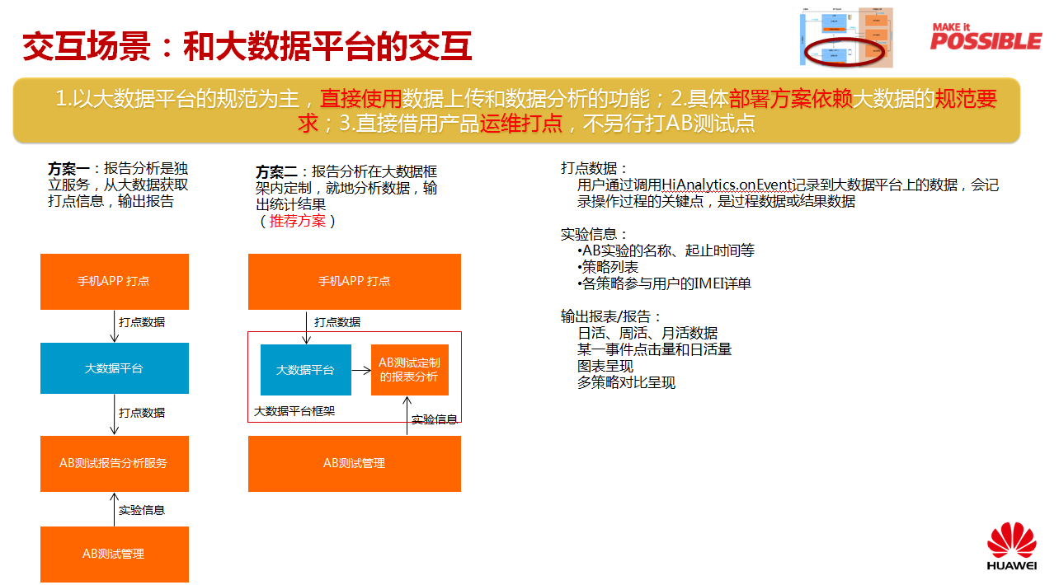
需求名称 | AB测试工具报告生成需求 | 来源部门 | 消费者BG软工智慧工程部 | 需求人 | 杜东原 00169761
SR 单号 |  | AR 单号 |  | 期望完成日期 | 2017-06-15
数据起始执行时间 | 2017-06-25
业务背景&需求描述
当前人工智能等应用面临算法优选问题，需要大量的数据统计对比才能优选出好的算法。AB测试就是把用户分组，把不同配置算法/文案的应用分发给不同分组的用户，收集手机日志和打点数据，生成对比报告，判断算法/文案的优劣。 具体到对大数据平台需求，主要有两个： 1.APP/云端数据打点到大数据平台：直接使用APP产品现有的运维打点数据，因此此处暂时没有新增需求。 2.获取APP/云端的打点数据：获取目标APP（在AB测试工具平台上做了AB测试的APP）上的打点数据，配合AB测试的用户分组等参数，输出对比测试报告

模式说明： 1.业务部门根据产品版本规划提SR，拆分AR需求给大数据平台部分需填写SR及AR单号。 2.业务部门直接提TALM单给大数据平台，只需填写SR单号。

*白色栏全部必填

